상품제안서
카카오 오 해피데이 연필12P | 상품코드: S39560

 |  |  |  |  |  |  | 02-713-8555 | www.synergygift.co.kr
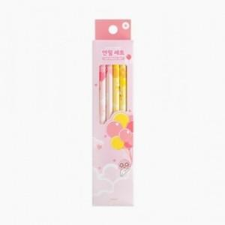

【상세/제작정보】

【인쇄/포장옵션】 | 스티커, 연필세트 실크인쇄 / 포장불가능

【공급단가】 | 수량 | 300~ | 1,000~ | 3,000~ | 10,000~ | 20,000~
*VAT별도 | 단가 | 1,190원 | 1,110원 | 1,080원 | 1,040원 | 1,020원

【상품 URL】 | https://www.synergygift.co.kr:443/src/goods_detail.php?gdno=39560

